상품제안서
뉴드림 복주머니 칼라에코백 옥스포드 대형 | 상품코드: S45676

 |  |  |  |  |  |  | 02-713-8555 | www.synergygift.co.kr
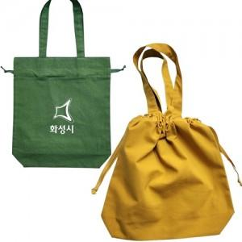

【상세/제작정보】

【인쇄/포장옵션】 | 실크 / OPP(비닐)

【공급단가】 | 수량 | 200~ | 500~ | 1,000~ | 3,000~ | 5,000~
*VAT별도 | 단가 | 5,590원 | 5,280원 | 5,030원 | 4,900원 | 4,810원

【상품 URL】 | https://www.synergygift.co.kr:443/src/goods_detail.php?gdno=45676

